Hoja1
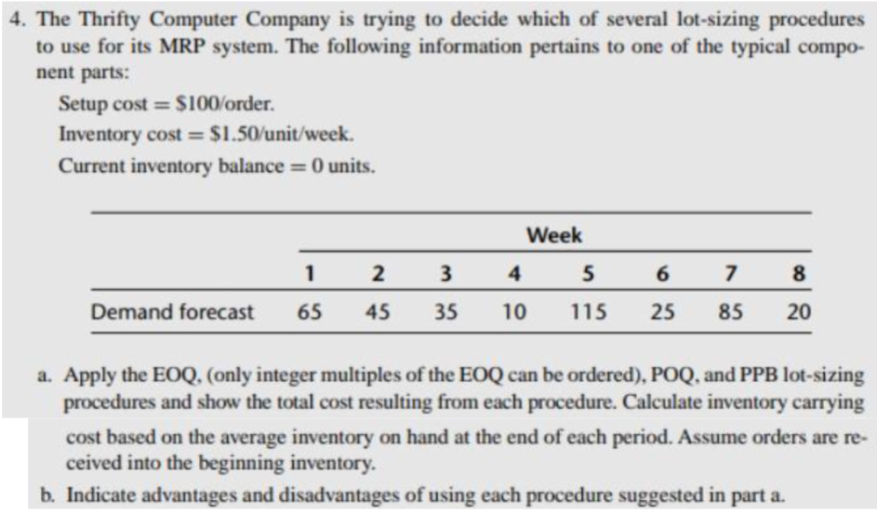
Semanas | 1 | 2 | 3 | 4 | 5 | 6 | 7 | 8 | Cp | $100.00
Pronostico de demanda | 65 | 45 | 35 | 10 | 115 | 25 | 85 | 20 | Ch | $1.50
Cantidad a ordenar | 82 | 82 |  |  | 106 | 82 | 82 |  | Inventario actual | 0
Inventario inicial | 82 | 99 | 54 | 19 | 115 | 82 | 139 | 54 | Promedio de demanda | 50
Inventario final | 17 | 54 | 19 | 9 | 0 | 57 | 54 | 34 | Tamaño de lote | 81.649658093 | 82

Costo de orden | $500.00
Costo de mantenimiento inventario | $666.00 | EOQ
Costo Total | $1,166.00

 |  |  |  |  |  |  |  |  |  | Semanas | Semanas
Semanas | 1 | 2 | 3 | 4 | 5 | 6 | 7 | 8 | Tiempo entre ordenes | 1.6329931619 | 2
Pronostico de demanda | 65 | 45 | 35 | 10 | 115 | 25 | 85 | 20
Cantidad a ordenar | 110 |  | 45 |  | 140 |  | 105
Inventario inicial | 110 | 45 | 45 | 10 | 140 | 25 | 105 | 20
Inventario final | 45 | 0 | 10 | 0 | 25 | 0 | 20 | 0

Costo de orden | $400.00
Costo de mantenimiento inventario | $325.00 | POQ
Costo Total | $725.00

Semanas | 1 | 2 | 3 | 4 | 5 | 6 | 7 | 8
Pronostico de demanda | 65 | 45 | 35 | 10 | 115 | 25 | 85 | 20

 | Ch | Demanda s1 | Demanda s2 | Demanda s3 | Demanda s4 | Demanda s5
Solo semana 1 | 1.5 | 65 |  |  |  |  |  |  | 48.75 | Pedir cada semana
Semana 1 y 2 | 1.5 | 65 | 45 |  |  |  |  |  | 116.25
Semana 1, 2 y 3 | 1.5 | 65 | 45 | 35 |  |  |  |  | 203.75
Semana 1, 2, 3 y 4 | 1.5 | 65 | 45 | 35 | 10 |  |  |  | 238.75
Semana 1, 2, 3, 4 y 5 | 1.5 | 65 | 45 | 35 | 10 | 115 |  |  | 756.25

Semanas | 1 | 2 | 3 | 4 | 5 | 6 | 7 | 8
Pronostico de demanda | 65 | 45 | 35 | 10 | 115 | 25 | 85 | 20
Cantidad a ordenar | 65 | 45 | 35 | 10 | 115 | 25 | 85 | 20
Inventario inicial | 65 | 45 | 35 | 10 | 115 | 25 | 85 | 20
Inventario final | 0 | 0 | 0 | 0 | 0 | 0 | 0 | 0

Costo de orden | $800.00
Costo de mantenimiento inventario | $200.00 | PPB
Costo Total | $1,000.00

El ejercicio comienza con la determinación del tamaño de lote en relación con los datos proporcionados: el costo de preparación (Cp) de $100, el costo de inventario (Ch) de $1.5 y un inventario inicial de 0 unidades. Utilizando estos datos, junto con el número de períodos y el promedio de la demanda, se calcula el tamaño de lote utilizando la fórmula: $\sqrt{\frac{2C_{p}D}{C_{h}}}=Tamaño de lote económico.$
El tamaño de lote obtenido es de 82 unidades. A partir de este punto, se procede a calcular el costo de mantenimiento de inventario y el costo total.
Para el método de cantidad económica de pedido (EOQ), se ordena una cantidad igual al tamaño de lote o más, si la demanda lo requiere. En este caso, cuatro órdenes son del tamaño del lote y solo una es mayor para satisfacer la demanda. Con las cantidades a ordenar por período y los inventarios finales, se calcula el costo de mantenimiento utilizando la fórmula:
Costo de mantenimiento=(∑(Inventario inicial−Inventario final)×Costo de inventario (Ch)2+∑(Inventario final×Costo de inventario (Ch)))Costo de mantenimiento=(∑(Inventario inicial−Inventario final)×2Costo de inventario (Ch)​+∑(Inventario final×Costo de inventario (Ch)))
Una vez obtenido el costo de mantenimiento, se suma al costo de orden (número de órdenes multiplicado por el costo de preparación) para obtener el costo total, que en este caso es de $1,116.00.
Para el método de órdenes periódicas (POQ), se divide el tamaño de lote económico entre el promedio de la demanda para obtener el tiempo entre órdenes, que en este caso es de 2 semanas. Con esto, se calcula el costo de mantenimiento y el costo de orden, resultando en un costo total de $725.00 después de 4 órdenes en 8 períodos.
En el método de balance de partes por período (PBB), se determina el intervalo de semanas en las que se pedirá inventario, eligiendo un valor igual o menor al costo de preparación. En este caso, se pide inventario cada semana. Luego, se calcula el costo de mantenimiento y el costo de orden, resultando en un costo total de $1000 después de 8 órdenes en 8 períodos.
Comparando los tres costos totales, se concluye que la mejor opción en este caso fue el método de órdenes periódicas, ya que tiene el costo total más bajo.
Ventajas y desventajas de los tres métodos utilizados:
EOQ:
Ventajas:
Optimización de Costos: Equilibra los costos de mantenimiento de inventario y los costos de pedido para minimizar los costos totales asociados con la gestión de inventario.
Simplicidad de Implementación: Es relativamente fácil de calcular y entender, lo que facilita su implementación.
Desventajas:
Suposiciones Restringidas: Basado en suposiciones como demanda constante y costos constantes, que pueden no ser realistas en entornos empresariales dinámicos.
Requiere Datos Precisos: Se necesitan datos precisos sobre costos de pedido, costos de mantenimiento de inventario y demanda para calcular con precisión el EOQ.
POQ:
Ventajas:
Reducción de Costos de Pedido: Puede reducir los costos de pedido al agrupar múltiples pedidos dentro de un período de tiempo específico.
Flexibilidad: Permite ajustar los tamaños de lote según las necesidades y cambios en la demanda.
Desventajas:
Mayor Variabilidad de Inventario: Los tamaños de lote variables pueden conducir a una mayor variabilidad en los niveles de inventario y dificultades en la planificación a largo plazo.
Mayor Complejidad de Implementación: Calcular el tamaño de lote óptimo bajo POQ puede ser más complicado que con EOQ.
PBB:
Ventajas:
Reducción de Costos de Pedido y Mantenimiento de Inventario: Similar a POQ, puede ayudar a reducir los costos de pedido y los costos de mantenimiento de inventario al agrupar múltiples pedidos dentro de un período de tiempo.
Adaptabilidad: Permite ajustar los tamaños de lote según la variabilidad de la demanda y otras condiciones del mercado.
Desventajas:
Mayor Complejidad de Planificación: Determinar el tamaño de lote óptimo bajo PBB puede requerir un análisis más detallado de múltiples factores, lo que aumenta la carga de trabajo del proceso de planificación.
Mayor Riesgo de Exceso de Inventario: Puede llevar a un exceso de inventario en ciertos períodos si no se gestiona adecuadamente, resultando en costos adicionales.

